別紙様式
技術的課題（現場ニーズ）（令和７年収集） |  |  |  |  |  |  |  |  |  |  |  |  |  |  | ○
 |  |  |  |  |  |  |  |  |  |  |  |  |  |  | ○
通し番号 | テーマ名 | 地域 | 「みどりの食料システム戦略」における貢献分野 | 作目 分類 | 具体的な 作目・品目 | 技術 分類 | 技術 | キーワード | 農業・食品産業等の 現場における問題点 | 問題の発生している地域 （関係団体、農協等含む） | 技術的課題 | 提案機関 |  |  | 課題の公表の可否 〇× | 輸出への寄与 | 継続提案 | 課題の取組状況
 |  |  |  |  |  |  |  |  |  |  |  | 部局 | 電話番号 | 担当者氏名 E-mail |  |  |  | １．解決済み（既存技術及び対策等） | ２．取組中 | ３．取組予定 | ４．取組予定なし

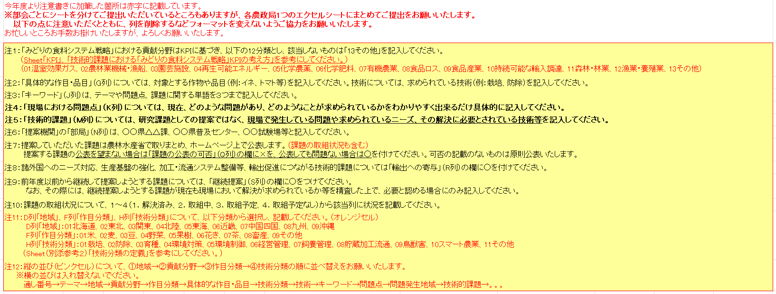

記入例及び作業説明
貢献分野別にソートして整理しますので、リストから選択してください。複数選択可。
記入例 及び 作業説明
提案機関ではなく、同じブロックの他県の方から記載してください。
別紙様式
技術的課題(現場ニーズ）

課題が対象とする技術を記載してください。（例えば加工、栽培、防除等）複数ある場合は、重要度の高いものから3つ程度までとしてください。
 |  | ① | ② | ③ |  | ④
通し 番号 | テーマ名 | 地域 | 「みどりの食料システム戦略」における貢献分野 | 作目 分類 | 具体的な 作目・品目 | 技術 分類 | 技術 | キーワード | 農業・食品産業等の 現場における問題点 | 問題の発生している地域 （関係団体、農協等含む） | 技術的課題 | 提案機関 |  |  | 課題の公表の可否 〇× | 輸出への 寄与 | 継続提案 | 課題の取組状況
 |  |  |  |  |  |  |  |  |  |  |  | 部局 | 電話番号 | 担当者氏名 E-mail |  |  |  | １．解決済み （既存技術及び対策等） | ２．取組中 | ３．取組予定 | ４．取組予定なし
課題が対象とする品目（ダイズ、トマト、キク等）を記載してください。対象がないもの（処理方法等の対象が技術のもの）については空欄で結構です。
テーマや問題点、課題に関する単語を３つまで記載してください。
技術的課題については、現場で発生している課題（現場ニーズ）をご記入ください。
現場の課題として提案し、HP等に公表を望まない場合は「×」を、公表しても問題ない場合は「○」を選択してください。可否の記載のないものは原則公表いたします。
前年度以前からの継続提案である場合に「○」を付け、分かる範囲で最初の報告年度を記載してください。
1 | 有機栽培で利用できる除草技術の開発 |  | 07 有機農業 |  | 畑作 露地野菜 |  | 防除 栽培 | 有機栽培 除草 省力化 | 「みどりの食料システム戦略」において2050年までに有機農業の取組面積を100万haに拡大することを目指しているが、有機栽培では除草剤が使用できないため、除草作業が大きな負担となる。有機農業の取組拡大のため、除草を省力化する技術が必要である。 | 全国の有機農業に取り組む地域 | ・畝間除草機の開発 | A県農林水産部○○課 | 000-000-0000 | 鈴木○○ ○○＠pref. △△.lg.jp | ○ |  | ○ R3 | 【農研機構】 当課題において、技術利用マニュアルを作成し、HPにて公開済み。 | 【農研機構】 農業機械研究部門では、〇〇の予算で、小型除草ロボットの開発に取り組んでいる。 【〇〇県】 雑草対策の技術は継続的に試験を行っている。
現場における問題点については、現場でどういう問題があり、何が求められているかについて、わかりやすく記載してください、
2 | 施設園芸における再生可能エネルギーの活用技術の開発 |  | 04 再生可能エネルギー |  | トマト キュウリ イチゴ 花 |  | 栽培 | 太陽熱 蓄熱材 脱カーボン | 近年、再生可能エネルギーを利用した様々な農業資材が開発されているが、それらを活用して安定生産、経費節減をおこなうため、最適な利用条件を明らかにする必要が生じている。 | A県及びB県の○○生産地域 | ・再生可能エネルギーを利用した資材の探索 ・市販の蓄熱資材等の利用技術の確立 ・経費試算と適正な導入規模の把握 | Ｂ県農業試験場 | 000-000-0000 | 鈴木○○ ××＠pref. ▽▽.lg.jp 田中●● ◇◇＠pref.▽▽.lg.jp | ○ |  |  |  |  | 【〇〇県】 県単事業にて、木質バイオマス発電に関する実証事業に取り組む予定。 情報交換を積極的に行っていきたいと考えている。
技術が開発されることにより輸出促進につながる場合に「○」を付けてください。
3 | ・・・・ |  |  |  | ・・・・・ |  | ・・・・ | ・・・ | ・・・・・・・・ | 豆腐製造業 | ・腐敗を抑えるための微生物の探索 ・廃棄物を付加価値の高い物質に変換するための微生物の探索と利用技術の開発 | Ｃ株式会社○○課 | 000-000-0000 | 佐藤□□ ・・・・・・・ | × | ○ |  |  |  | 【〇〇県】 ・・・・・・・・ 【〇〇県】 ・・・・・・・・
 |  |  | 今年度より注意書きに加筆した箇所は赤字に記載しています。 ※部会ごとにシートを分けてご提出いただいているところもありますが、各農政局1つのエクセルシートにまとめてご提出をお願いいたします。 以下の点に注意いただくとともに、列を削除するなどフォーマットを変えないようご協力をお願いいたします。 お忙しいところお手数お掛けいたしますが、よろしくお願いいたします。
 |  |  | 注１：「みどりの食料システム戦略」における貢献分野はKPIに基づき、以下の12分類とし、該当しないものは「13その他」を記入してください。 （Sheet「KPI」、「技術的課題における「みどりの食料システム戦略」KPIの考え方」を参考にしてください。） （01温室効果ガス、02農林業機械・漁船、03園芸施設、04再生可能エネルギー、05化学農薬、06化学肥料、07有機農業、08食品ロス、09食品産業、10持続可能な輸入調達、11森林・林業、12漁業・養殖業、13その他）
 |  |  | 注２：「具体的な作目・品目」（G列）については、対象とする作物や品目（例：イネ、トマト等）を記入してください。技術については、求められている技術（例：栽培、防除）を記入してください。
 |  |  | 注３：「キーワード」（J列）は、テーマや問題点、課題に関する単語を３つまで記入してください。
 |  |  | 注４：「現場における問題点」（K列）については、現在、どのような問題があり、どのようなことが求められているかをわかりやすく出来るだけ具体的に記入してください。
 |  |  | 注５：「技術的課題」（M列）については、研究課題としての提案ではなく、現場で発生している問題や求められているニーズ、その解決に必要とされている技術等を記入してください。
 |  |  | 注６：「提案機関」の「部局」（N列）は、○○県△△課、○○県普及センター、○○試験場等と記入してください。
 |  |  | 注７：提案していただいた課題は農林水産省で取りまとめ、ホームページ上で公表します。（課題の取組状況も含む） 提案する課題の公表を望まない場合は「課題の公表の可否」（Q列）の欄に×を、公表しても問題ない場合は○を付けてください。可否の記載のないものは原則公表いたします。
 |  |  | 注８：諸外国へのニーズ対応、生産基盤の強化、加工・流通システム整備等、輸出促進につながる技術的課題については「輸出への寄与」（R列）の欄に○を付けてください。
 |  |  | 注９：前年度以前から継続して提案しようとする課題については、「継続提案」（S列）の欄に○をつけてください。 なお、その際には、継続提案しようとする課題が現在も現場において解決が求められているか等を精査した上で、必要と認める場合にのみ記入してください。
 |  |  | 注10：課題の取組状況について、１～４（１．解決済み、２．取組中、３．取組予定、４．取組予定なし）から該当列に状況を記載してください。
 |  |  | 注11：D列「地域」、F列「作目分類」、H列「技術分類」について、以下分類から選択し、記載してください。（オレンジセル） D列「地域」：01北海道、02東北、03関東、04北陸、05東海、06近畿、07中国四国、08九州、09沖縄 F列「作目分類」：01米、02麦、03豆、04野菜、05果樹、06花き、07茶、08畜産、09その他 H列「技術分類」：01栽培、02防除、03育種、04環境対策、05環境制御、06経営管理、07飼養管理、08貯蔵加工流通、09鳥獣害、10スマート農業、11その他 （Sheet（別添参考２）「技術分類の定義」を参考にしてください。）
 |  |  | 注12：縦の並び（ピンクセル）について、①地域→②貢献分野→③作目分類→④技術分類の順に並べ替えをお願いいたします。 ※横の並びは入れ替えないでください。 通し番号→テーマ→地域→貢献分野→作目分類→具体的な作目・品目→技術分類→技術→キーワード→問題点→問題発生地域→技術的課題→。。。

（別添参考１）技術的課題におけるみどりKPIの例
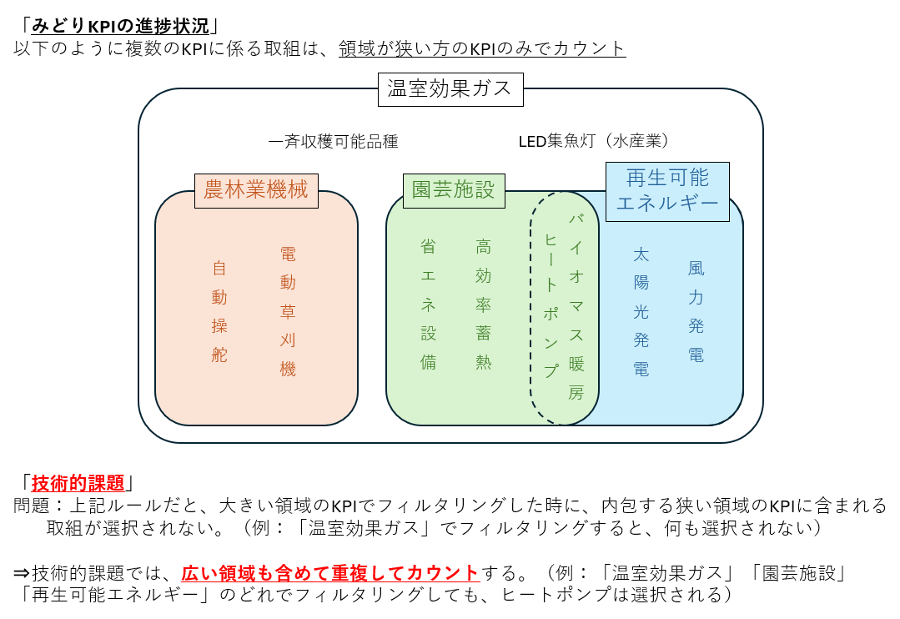
（別添参考１）技術的課題における「みどりの食料システム戦略」KPIの例
※該当する全技術を記載しているわけではありません。「・」は「〇」の具体例になります。
KPI （目標） | 01 温室効果ガス（燃料燃焼によるCO2排出量の削減） | 02 農林業機械・漁船（農林業機械の電化・水素化等） | 03 園芸施設（化石燃料を使用しない施設への完全移行） | 04 再生可能エネルギー（カーボンニュートラルの実現） | 05 化学農薬（化学農薬使用量（リスク換算）の低減） | 06 化学肥料（化学肥料使用量の低減）
技術・取組（※以下が全てではない） | ○施設園芸の省エネ化等 | ○自動操舵 | ○省エネ設備 | ○再エネ発電 | ○総合防除 | ○センシングに基づく施肥
 | ○地産地消型エネルギーシステム | ○農林業機械の電化・水素化 | ○省エネ環境制御 | ○太陽光発電 | ○農薬の開発 | ○土壌診断に基づく施肥
 | ○ヒートポンプ | ○電動草刈機 | ○ヒートポンプ | ○風力発電 | ○RNA農薬 | ○可変施肥
 | ○バイオガスプラント | ○電動小型農機 | ○廃熱等利用 | ○バイオガス発電 | ○バイオスティミュラント | ○局所施肥
 | ○小水力発電 | ○運搬ロボット | ○高効率蓄熱・移送 | ○バイオマス発電 | ○低リスク化学農薬 | ○側条施肥
 | ○バイオマス等の活用 | ○高容量バッテリ | ○放熱抑制 | ○次世代型太陽電池（ペロブスカイト） | ○土壌くん蒸剤の低減 | ○ドローン追肥
 | ○農業機械の省エネ化等 | ○燃料電池 | ○ハイブリッド暖房 | ○バイオ燃料 | ○緑肥 | ○緑肥
 | ○自動操舵 | ○水素ステーション | ○木質バイオマス暖房 | ○未利用資源のエネルギー利用 | ○UV-B | ○堆肥利用
 | ○電動草刈機 | ○EVステーション | ○太陽熱利用 | ○エネルギーの地産地消 | ○天敵・生物農薬 | ○下水汚泥
 | ○農林業機械の電化・水素化 | 〇苗木運搬ドローン | ○地下水利用 | ○マイクログリッド | ○機械除草 | ○バイオ液肥
 | ○CO2ゼロエミ等に必要な施設の整備等 |  | ○都市ゴミ・産業廃棄物燃料 | ○高性能蓄電池 | ○可変散布 | ○ペレット堆肥
 |  |  |  | ○SAF | ○病害虫発生予測 | ○肥効の高い緩効性肥料
 |  |  |  | 〇バイオガスの多用途利用 | ○土壌病害診断 | ○プラスチック被覆肥料の代替
 |  |  |  |  | ○病害虫発生低減条件の整備 | ○高温耐性品種（減肥料と記載有り）
 |  |  |  |  | ○抵抗性品種
 |  |  |  |  | ○高温耐性品種（減農薬と記載有り）
 |  |  |  |  | 〇ドローンによるピンポイント農薬散布
 |  |  |  |  | 〇農薬散布ロボット

KPI （目標） | 07 有機農業（有機農業の取組面積の拡大） | 08 食品ロス（事業系食品ロスの最小化） | 09 食品産業（食品製造業における労働生産性の向上、飲食料品卸売業の経費割合の縮減） | 10 持続可能な輸入調達（持続可能性に配慮した輸入原材料調達） | 11 森林・林業（エリートツリーの苗木活用、木材による炭素貯蔵の最大化） | 13 その他
技術・取組（※以下が全てではない） | ○「有機農業」と記載有りの取り組みのみ | ○フードシェアリング | ○食品製造業の自動化 | ○国際認証を取得した原材料輸入 |  | ○どのKPIにも該当しないもの
 | ・機械除草 | ○フードバンク | ○食品製造業の生産性向上 | ○環境・人権に配慮した原材料輸入 | 12 漁業・養殖業（漁獲量の回復、人口種苗及び配合飼料の割合100％） | ・低メタン排出品種
 | ・有機農業に適した品種 | ○需給予測 | ・AI | ○輸入原材料のトレーサビリティ確立 |  | ・低メタン排出飼養
 | ・有機農業者と事業者のマッチング | ○需給マッチング | ・ロボット |  |  | ・バイオ炭
 | ・給食・食堂での有機農産物利用 | ○長期鮮度保持技術 | ・IoT |  |  | ・水稲中干し
 | ・オーガニックビレッジ | ○納品期限の緩和 | ○飲食料品卸売業の経費縮減 |  |  | ・生分解性資材
 | ・有機ほ場の団地化 | ○賞味期限の年月表示 | ・サプライチェーン |  |  | ・炭素貯留
 | ・物流効率化 | ○賞味期限の延長 | ・コールドチェーン |  |  | ・自動収穫機
 | ・病害虫発生予察 | ○リードタイムの延長 | ・スマートフードチェーン |  |  | ・機械化に適した品種・樹形
 | ・生物学的防除 | ○未利用食品の寄付 | ・データ連携 |  |  | ・高温耐性品種(減農薬・減肥料と記載無し)
 | ・スマート施肥 | ○食べきり/持ち帰り | ・物流効率化 |  |  | ・国産花粉
 | ・抵抗性品種 | ○商習慣の見直し | ・卸売市場や共同物流施設の整備
 |  | ○消費者啓発 | ・中継輸送
 |  |  | ・共同輸配送
 |  |  | ・モーダルシフト
 |  |  | ・AGV（自動搬送機）
 |  |  | ・物流標準化
 |  |  | ・パレットの導入・標準化
 |  |  | ・伝票等のデジタル化
 |  |  | ・電子タグ
 |  |  | ・QRコード

（別添参考２）技術分類の定義
（別添参考２）技術分類の定義
１．栽培
栽培管理を適正化・効率化し、収量や品質を向上させるための技術。
（例）耕作方法、播種技術、施肥技術等
２．防除
病害虫や雑草を管理し、収量や品質を安定・向上させるための技術。
（例）生物防除、抵抗性品種の開発、除草技術 等
３．育種
品種改良や新しい作物の開発する技術。
（例）品種開発、交配技術等
４．環境対策
環境との調和を図り、持続可能性を高めるための技術。
また、気候変動に対応する技術。
（例）土壌保全、炭素貯留、高温耐性品種の開発等
５．環境制御
温度、湿度、光量など、作物の生育環境を適正化する技術。
（例）IoTセンサー
６．経営管理
農業経営を支援する技術。
（例）経営管理システム等
７．飼養管理
家畜の飼養管理のための技術。
８．貯蔵加工流通
収穫後の作物の保存、加工、流通を支援する技術。
９．鳥獣害
野生動物による被害を軽減するための技術。
10. スマート農業
ITやロボティクス等を活用し、生産効率や精度を向上させる技術。
（例）農薬散布ドローン、自動収穫機等
11. その他
上記カテゴリに該当しないが、農業において重要な技術。

